首页
出入库管理系统
Inbound and outbound management system

入库明细
出库明细
产品库存

产品查询
产品信息
使用帮助

产品库存
产品编码 | 产品类别 | 产品名称 | 产品规格 | 货架位置 | 期初库存 | 入库数量 | 出库数量 | 库存数量 | 库存状态 | 库存数量 | 库存状态
WT1520 | 办公用品 | WT | A20 | 1#10 | 60 | 1170 | 1200 | 30 |  | 0 | 紧缺
WT1688 | 办公用品 | WT | A88 | 1#15 | 87 | 1250 | 935 | 402 |  | 50 | 预警
ZXQ2820 | 办公用品 | ZXQ | B20 | 2#12 | 105 | 1450 | 825 | 730 |  | 200 | 正常
ZXQ2566 | 办公用品 | ZXQ | B66 | 2#18 | 122 | 1600 | 1575 | 147 |  | 500 | 充足
YSS1430 | 电子产品 | YSS | C30 | 3#10 | 210 | 2090 | 1740 | 560
YSS1310 | 电子产品 | YSS | C10 | 3#13 | 153 | 1200 | 1258 | 95
SLF2252 | 电子产品 | SLF | D52 | 4#15 | 165 | 2610 | 2740 | 35
SLF2165 | 电子产品 | SLF | D65 | 4#20 | 150 | 360 | 235 | 275

 |  |  |  |  |  |  | 库存数量N对应库存状态：N≥500充足，200≤N<500正常，50≤N<200预警，N<50紧缺

 | 紧缺 | 预警 | 正常 | 充足
D52 | 35
D65 |  |  | 275
A20 | 30
A88 |  |  | 402
C10 |  | 95
C30 |  |  |  | 560
B20 |  |  |  | 730
B66 |  | 147
求和项:库存数量 |  | 库存状态
产品名称 | 产品规格 | 紧缺 | 预警 | 正常 | 充足
SLF
 | D52 | 35
 | D65 |  |  | 275
WT
 | A20 | 30
 | A88 |  |  | 402
YSS
 | C10 |  | 95
 | C30 |  |  |  | 560
ZXQ
 | B20 |  |  |  | 730
 | B66 |  | 147

产品信息
产品编码 | 产品类别 | 产品名称 | 产品规格 | 货架位置 | 产品图片
WT1520 | 办公用品 | WT | A20 | 1#10 | 
WT1688 | 办公用品 | WT | A88 | 1#15 | 
ZXQ2820 | 办公用品 | ZXQ | B20 | 2#12 | 
ZXQ2566 | 办公用品 | ZXQ | B66 | 2#18 | 
YSS1430 | 电子产品 | YSS | C30 | 3#10 | 
YSS1310 | 电子产品 | YSS | C10 | 3#13 | 
SLF2252 | 电子产品 | SLF | D52 | 4#15 | 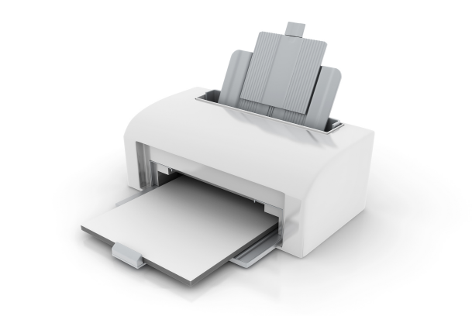
SLF2165 | 电子产品 | SLF | D65 | 4#20 | 